Table 1
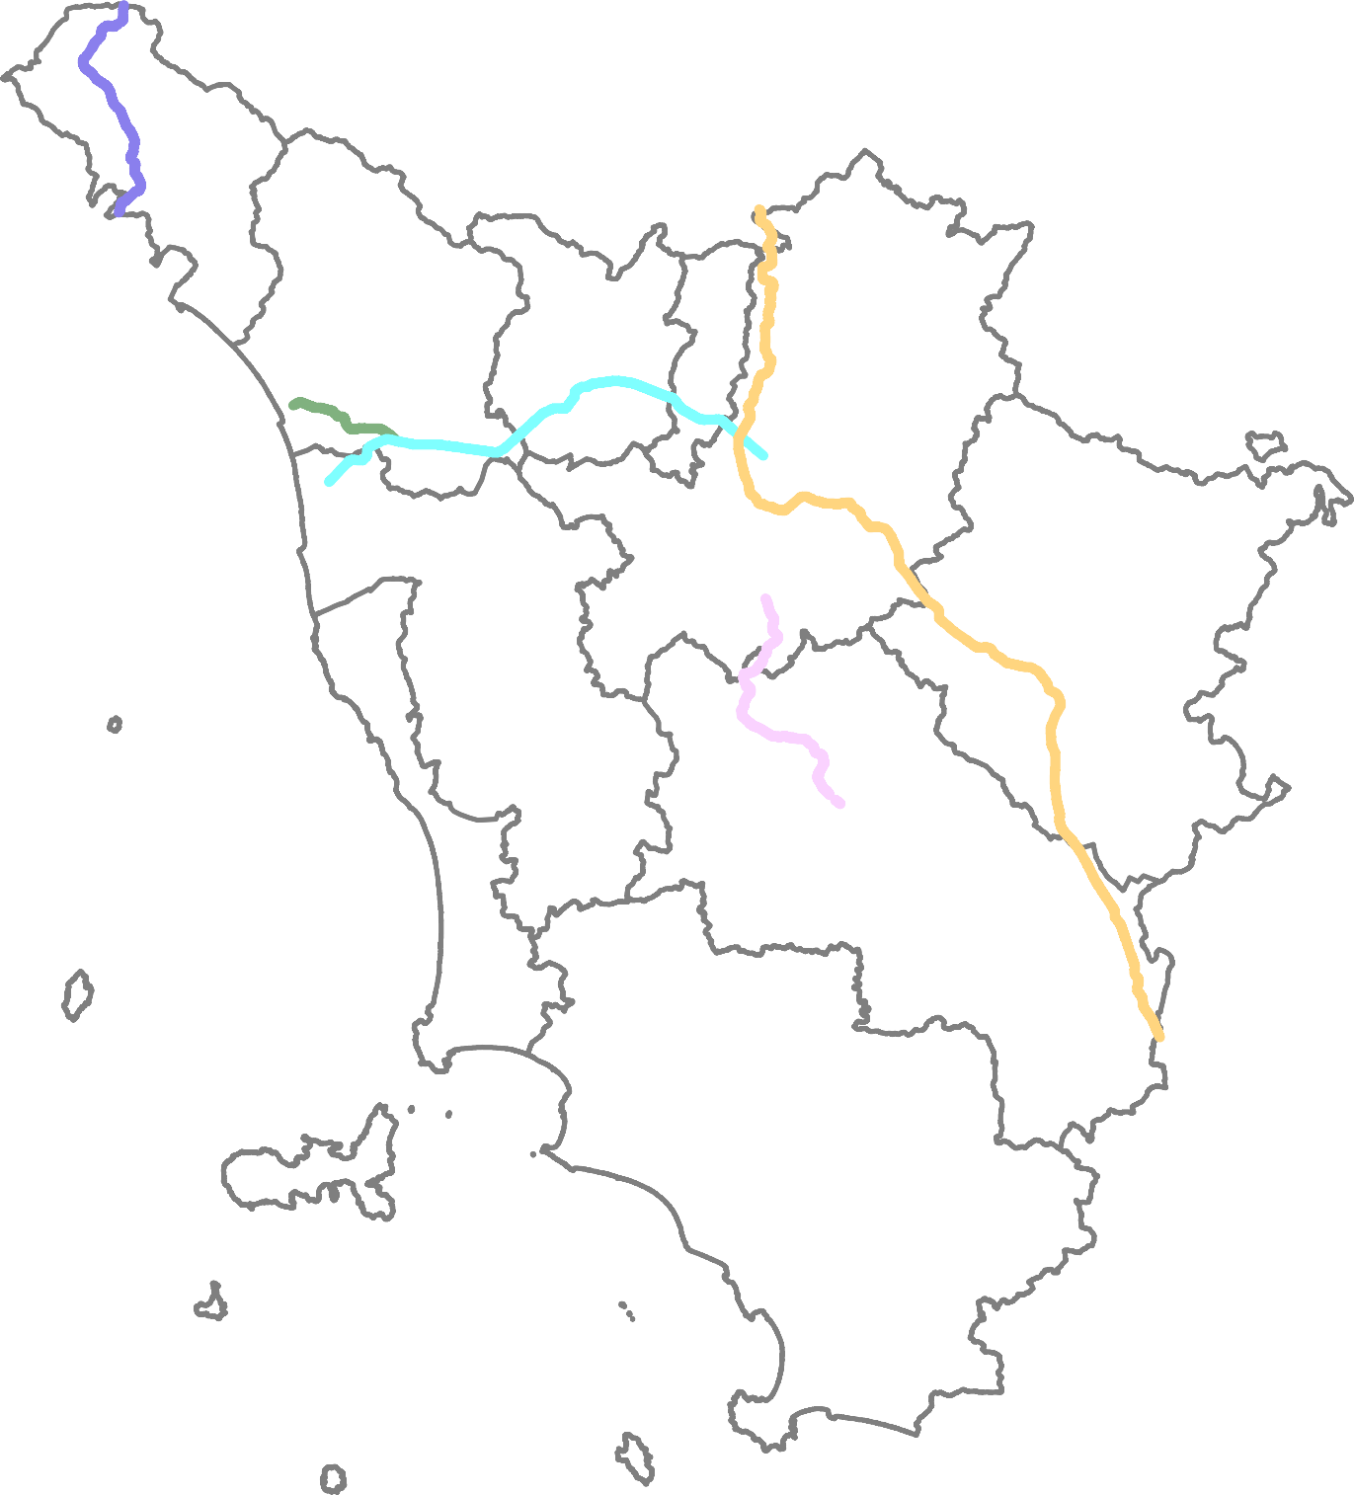
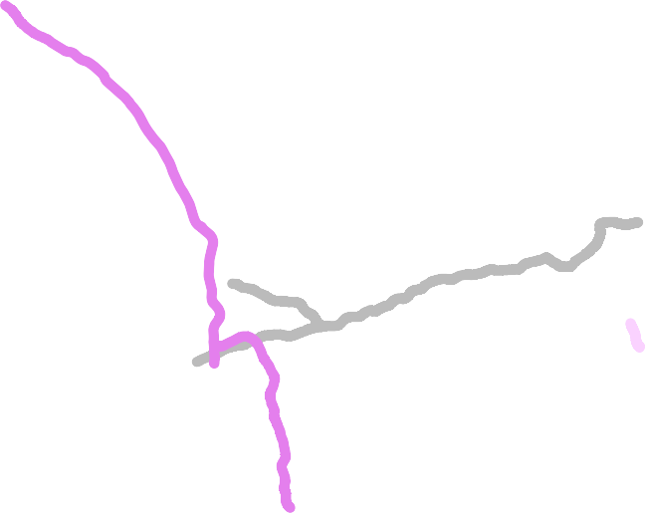
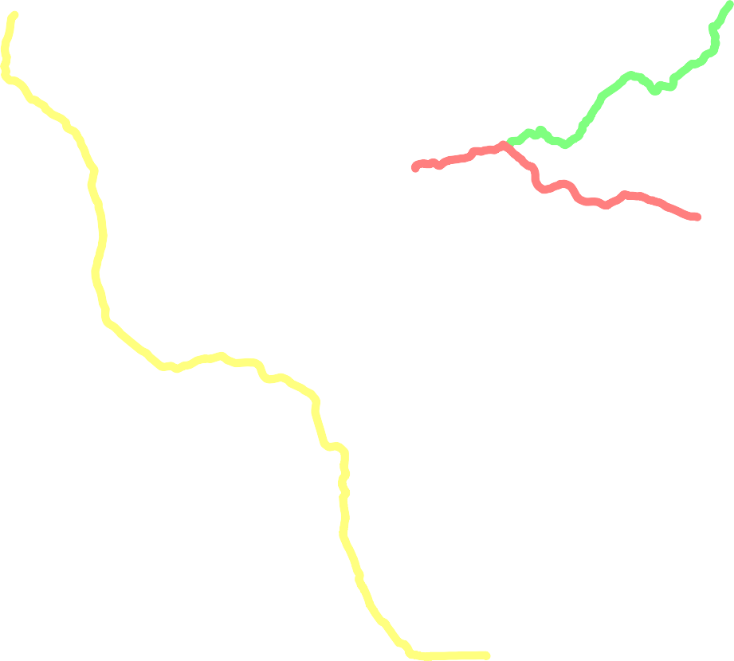
H
M
CARTA MUTA DELLA REGIONE TOSCANA SESSIONE ESAME DEL 25 NOVEMBRE 2021
A H N B H H HL HC HD HH HF
E H

N | Domanda | Risposta A | Risposta B | Risposta C | Esatta
1 | Firenze, Arezzo e Siena sono attraversate da quale infrastruttura stradale in carta muta? | A15 | A1 | A11 | B
2 | L'infrastruttura stradale E45 è presente in quale provincia in carta muta? | Grosseto | Siena | Arezzo | C
3 | La lettera H in carta muta quale capoluogo rappresenta? | Firenze | Arezzo | Livorno | B
4 | L'infrastruttura stradale regionale Umbro Casentinese Romagnola quale territorio comunale attraversa? | Bucine | Reggello | Cortona | C
5 | L’infrastruttura autostradale A1 e l'infrastruttura stradale regionale regionale SR.69 quale territorio attraversa? | Casentino | Valtiberina | Valdarno | C
6 | Percorrendo le principali arterie stradali a scorrimento veloce per circa 40 km da Arezzo verso est a quale località raggiungo? | Montevarchi | Firenze | Sansepolcro | C
7 | Quale casello autostradale NON è presente sulla infrastruttura autostradale "A1 Milano Napoli"? | Monte San Savino | Pistoia | Valdarno | B
8 | Quale località si transita volendo raggiungere Camucia da Castiglion Fiorentino? | Figline Valdarno | Arezzo | Montecchio | C
9 | Loro Ciuffenna è ubicata in quale territorio ? | Casentino | Valdarno | Valtiberina | B
10 | Un cliente chiede di andare a vedere un santuario francescano, dove si trova? | Chiusi della Verna | Montenero | Loro Ciuffenna | A
11 | Firenze, Arezzo e Siena sono attraversate da quale infrastruttura stradale in carta muta? | A15 | A1 | A11 | B
12 | A1, A11, SGC FI LI PI sono presenti in quale provincia in carta muta? | Firenze | Siena | Prato | A
13 | L’infrastruttura stradale dal capoluogo F a Capoluogo L in carta muta si identifica in: | SS.223-E78 | Raccordo autostradale RA3 | Autostrada A1 | B
14 | Per andare a Pontassieve da Firenze quale infrastruttura stradale posso prendere? | SS.67 | A1 | SS.66 | A
15 | La SGC FI PI LI ha due rami: | FI PI e PI LI | FI PO e PO LI | FI PT e FI LI | A
16 | Sulla A1 Panoramica verso Bologna da Firenze quale casello autostradale trovo? | Firenzuola- Mugello | Badia | Pian del Voglio | C
17 | Marradi è attraversato da quale infrastruttura stradale regionale? | SR.222 | SR.302 | SR.325 | B
18 | Trova l'errore nell'elenco di infrastrutture stradali statali presenti in Provincia di Firenze: | SS.67, SS.65 | SS.67, SS.66 | SS.67, RA3 | B
19 | L'infrastruttura stradale denominata "della Futa" è: | SS.64 | SS.65 | SS.66 | B
20 | Su Appennino Tosco - Romagnolo quale valico trovo? | Passo del Muraglione | Passo del Cerreto | Passo delle Radici | A
21 | Qual è l’infrastruttura stradale che transita dai capoluoghi D a E in carta muta? | Aurelia | Maremmana | E78 | A
22 | Siena e Grosseto da quale infrastruttura stradale sono attraversate in carta muta? | la strada statale di Paganico | la strada statale di val di Cornia | la strada statale Aurelia | A
23 | L’infrastruttura stradale dal capoluogo F a Capoluogo E in carta muta si identifica in: | SS.223-E78 | Raccordo autostradale RA3 | Autostrada A1 | A
24 | L'infrastruttura stradale statale denominata "di Paganico" quale territorio comunale attraversa? | Radicondoli | Campagnatico | Follonica Est | B
25 | Da Grosseto andando verso il sud percorrendo circa 45 km quale località raggiungo? | Braccagni | Orbetello | Fonteblanda | B
26 | Da Grosseto per andare a Civitella Marittima escludendo la SS.223 posso prendere un'altra infrastruttura stradale come alternativa? | No | Si, posso prendere la SS.1 uscendo a Braccagni proseguendo sulla strada provinciale | Si, posso prendere la SS.1 uscendo a Fonteblanda proseguendo sulla strada provinciale | B
27 | Lungo la provinciale Castiglionese verso Grosseto trovo: | Ospedale | Aeroporto Militare | Stazione Ferroviaria | B
28 | Trova l'errore nell'elenco di infrastrutture stradali statali presenti in Provincia di Grosseto: | SS.1, SS.439 | SS.1, SS.223 | SS.1, SS.2 | C
29 | L'infrastruttura stradale E78 è denominata : | Due Mari Grosseto - Firenze | Due Mari Grosseto - Livorno | Due Mari Grosseto - Fano | C
30 | Vicino a Grosseto quale parco è presente? | Parco Regionale Migliarino, San Rossore, Massaciuccoli | Parco Alpi Apuane | Parco della Maremma | C
31 | La lettera C in carta muta quale capoluogo rappresenta? | Firenze | Pisa | Livorno | B
32 | I capoluoghi L, C e D sono attraversati da quale infrastruttura stradale in carta muta? | Autostrada del mare | Strada Grande Comunicazione | Autostrada del sole | B
33 | Dal capoluogo A al capoluogo C quale infrastruttura stradale transita in carta muta? | A12 | SS.1 | SGC.FI PI LI | A
34 | La SGC FI PI LI si biforca in due rami: | Uno in direzione est/nord verso Pisa e l'altro in direzione est/sud verso Livorno | Uno in direzione ovest/nord verso Pisa e l'altro in direzione ovest/sud verso Livorno | Uno in direzione nord/ovest verso Pisa e l'altro in direzione ovest/sud verso Massa | B
35 | L'infrastruttura stradale regionale n.206 collega: | Cecina e Pisa | Cecina e Livorno | Livorno e Pisa | A
36 | Percorrendo la SS1 in direzione Livorno da Grosseto quale uscita mi conviene prendere per andare al Santuario della Madonna delle Grazie? | Uscita Venturina e proseguendo la strada provinciale | Uscita Montenero e proseguendo la strada provinciale | Uscita Montenero e proseguendo la strada regionale | B
37 | La SS.68 quale territorio comunale attraversa? | Rosignano Marittimo | Sassetta | Cecina | C
38 | Trova l'errore nell'elenco di infrastrutture stradali statali presenti in Provincia di Livorno: | SS.1, SS.398 | SS.1, SS.2 | SS.1, SS.68 | B
39 | Per andare all'Oasi di Bolgheri, dove è ubicata: | Lungo la fascia costiera della Val di Cecina | Lungo la fascia costiera di Marina di Grosseto | Lungo la fascia costiera di Tirrenia | A
40 | Il parco Archeominerario di Silvestro dove si trova? | Presso Campiglia Marittima | Presso Rosignano Marittimo | Presso Riparbella | A
41 | La lettera C in carta muta quale capoluogo rappresenta? | Pisa | Lucca | Livorno | A
42 | L'infrastruttura stradale A11 in carta muta quali capoluoghi transita? | M,N,B | M,N,A | L,C,D | A
43 | Dal capoluogo N al capoluogo B quale infrastruttura stradale transita in carta muta? | A11 | A12 | SGC.FI PI LI | A
44 | La diramazione A11/A12: | Si innesta a Lucca ed arriva a Viareggio | Si innesta a Lucca ed arriva a Pisa | Si innesta a Pistoia ed arriva a Lucca | A
45 | La SR. Ex 445 quale territorio comunale attraversa? | Montecatini Terme | Stazzema | Barga | C
46 | La SR. 435 Lucchese da quale centro abitato inizia? | Inizia a Lucca attraversando il territorio comunale di Capannori | Inizia a Lucca attraversando il territorio comunale di Seravezza | Inizia a Viareggio attraversando il territorio comunale di Camaiore | A
47 | Il Comune di Minucciano da quale infrastruttura stradale è attraversato? | Dalla Lucchese | Dalla Sarzanese Valdera | Ex 445 della Garfagnana | C
48 | Quale è l'elenco di infrastrutture stradali statali presenti in Provincia di Lucca corretto? | SS.1, SS.63 e SS.66 | SS.1, SS.12 e SS.439 | SS.1, SS.2 e SS.439 | B
49 | Un cliente chiede di andare all'Orrido di Botri, dove lo porti? | Pescaglia | Bagni di Lucca | Lucca | B
50 | Su Appennino Tosco - Emiliano quale valico è presente? | Passo delle Radici | Passo della Futa | Passo del Muraglione | A
51 | L'infrastruttura stradale A12 quali province attraversa? | Massa Carrara, Lucca, Livorno e Pisa | Massa Carrara, Lucca, Livorno e Pistoia | Massa Carrara, Firenze, Siena e Grosseto | A
52 | Quale infrastruttura stradale è presente nella Provincia di Massa Carrara in carta muta? | A11 | A1 | A15 | C
53 | Quale Provincia interessa il capoluogo individuato con la lettera C in carta muta? | Pisa | Massa Carrara | Livorno | A
54 | Il territorio comunale di Zeri da quale infrastruttura stradale regionale è attraversato? | SR.ex 445 della Garfagnana | SR.435 Lucchese | Nessuna | C
55 | La SR. Ex 445 quale territorio comunale attraversa? | Montecatini Terme | Pontremoli | Fivizzano | C
56 | La SS. 665 Massese: | Innesto sulla SS.62 della Cisa | Innesto sulla SS.63 del Valico e del Cerreto | Innesto sulla SS.1 Aurelia | A
57 | Trova l'errore nell'elenco di infrasrutture stradali statali presenti in Provincia di Massa Carrara: | SS.62, SS.63 | SS.62, SS.665 | SS.62, SS.398 | C
58 | Percorrendo l'arteria principale quanto è distante Massa da Aulla? | Circa 100 km | Circa 10 km | Circa 40 km | C
59 | L'infrastruttura stradale statale "di Buonviaggio" che numero ha? | 398 | 331 | 330 | C
60 | Su Appennino Tosco - Emiliano quale valico è presente? | Passo del Muraglione | Passo del Cerreto | Passo della Futa | B
61 | La lettera D in carta muta quale capoluogo rappresenta? | Firenze | Pisa | Livorno | C
62 | A11, A12, SGC FI LI PI sono presenti in quale provincia in carta muta? | Pisa | Lucca | Prato | A
63 | La diramazione A11/A12 in carta muta in quale provincia è presente? | Firenze | Lucca | Pisa | B
64 | La SCG Firenze Pisa Livorno si biforca in due rami a: | All'altezza di Lavaiano, in Comune di Casciana Terme Lari | All'altezza di San Miniato | All'altezza di Empoli | A
65 | La SR.206 quale territorio comunale attraversa? | Montecatini Terme | Chianni | Pisa | C
66 | Quale infrastruttura stradale regionale attraversa il territrorio della Valdera? | SR.74 | SR.69 | SR.439 | C
67 | Da Pisa andando verso il sud percorrendo circa 60 km quale località raggiungo? | Viareggio | Livorno | Cecina | C
68 | Trova l'errore nell'elenco di infrastrutture stradali statali presenti in Provincia di Pisa: | SS.2, SS.146 | SS.67, SS.439 | SS.1, SS.68 | A
69 | Un cliente ti chiede di portarlo alla Certosa di Pisa dove lo porti? | Nel Comune di Calci | Nel Comune di Casciana Terme Lari | Nel Comune di Vicopisano | A
70 | Quale monte NON è presente nella Provincia di Pisa? | Serra | Vitalba | Gomito | C
71 | La lettera M in carta muta quale capoluogo rappresenta? | Firenze | Pistoia | Prato | C
72 | A11, A12, SGC FI LI PI sono presenti in quale provincia in carta muta? | Pisa | Pistoia | Prato | A
73 | L’infrastruttura stradale A12 quale provincia attraversa in carta muta? | Firenze | Massa – Carrara | Pistoia | B
74 | Percorrendo le arterie principali, quanto dista il Giardino Zoologico dal centro di Pistoia? | Circa 4 km | Circa 20 km | Circa 50 km | A
75 | La SR.435 quale territorio comunale attraversa? | Marliana | Stazzema | Serravalle Pistoiese | C
76 | La SR. 436 Francesca da quale centro abitato inizia? | Inizia a Montecatini Terme attraversando il territorio comunale di Monsummano Terme | Inizia a Montecarini Terme attraversando il territorio comunale di Marliana | Inizia a Viareggio attraversando il territorio comunale di Camaiore | A
77 | Il Comune di Uzzano da quale infrastruttura stradale regionale è attraversato? | SR.66 Pistoiese | SR.70 della Consuma | SR.435 Lucchese | C
78 | Trova l'errore nell'elenco di infrastrutture stradali statali presenti in Provincia di Pistoia: | SS.67,SS.65 | SS.66,SS.12 | SS.64,SS.719 | A
79 | Tra Pistoia e Poggio a Caiano quale centro abitato percorrendo la "pistoiese" è presente? | Montemurlo | Monsummano Terme | Quarrata | C
80 | Su Appennino Tosco - Emiliano quale valico è presente? | Passo della Porretta | Passo del Giogo | Passo del Muraglione | A
81 | La lettera N in carta muta quale capoluogo rappresenta? | Firenze | Pistoia | Prato | B
82 | L’infrastruttura stradale dal capoluogo L al capoluogo M in carta muta si identifica in: | Autostrada A1 | Raccordo autostradale RA3 | Autostrada A11 | C
83 | L'infrastruttura stradale "Firenze Mare" in quale provincia NON è presente in carta muta? | Firenze | Prato | Livorno | C
84 | Quale territorio comunale NON è attraversato dalla SR.325? | Vaiano | Montemurlo | Cantagallo | B
85 | Da Prato andando verso il nord percorrendo circa 35 km quale località raggiungo? | Montecatini Terme | Vaiano | Montepiano | C
86 | La SR. 325 di Val di Setta e Val di Bisenzio ha origine: | Inizia a Sasso Marconi e termina a Ponte a Signa | Inizia a Prato e termina a Ponte a Signa | Inizia a Bologna e termina a Firenze | A
87 | Quale infrastruttura stradale statale è presente nella Provincia di Prato? | SS.66 | SS.719 | SS.398 | B
88 | Un cliente ti chiede di portare a comprare il vino in comune di Carmignano, dove lo porteresti? | Artimino | Comeana | Lecore | A
89 | Tra Poggio a Caiano e Quarrata quale centro abitato percorrendo la "pistoiese" è presente? | Seano | Cantagallo | Vernio | A
90 | Quale fiume è presente nella Provincia di Prato? | Tevere | Bisenzio | Elsa | B
91 | Firenze, Arezzo e Siena sono attraversate da quale infrastruttura stradale in carta muta? | A15 | A1 | A11 | B
92 | L’infrastruttura stradale dal capoluogo L vicino al capoluogo H in carta muta si identifica in: | SS.223-E78 | Raccordo autostradale RA3 | Autostrada A1 | C
93 | La lettera H in carta muta quale capoluogo rappresenta? | Firenze | Arezzo | Siena | B
94 | Per andare al Florence American Cemetery percorrendo il raccordo autostradale da Firenze verso Siena quale uscita devo prendere? | Badesse | Impruneta- Greve in Chianti | Colle Val d'Elsa | B
95 | La SR.2 quale territorio comunale attraversa? | Chiusdino | Montalcino | Monteriggioni | C
96 | Quale località si transita volendo raggiungere Buonconvento da San Quirico d'Orcia? | Torrenieri | Torrita di Siena | Colle Val d'Elsa | A
97 | Trova l'errore nell'elenco di infrastrutture stradali statali presenti in Provincia di Siena: | SS.1, SS.398 | SS.146, SS.2 | SS.223, SS.68 | A
98 | La SR.222 : | Inizia presso Badia a Ripoli e termina a Siena | Inizia presso Signa e termina a Siena | Inizia presso Radda in Chianti e termina a Grosseto | A
99 | Da Siena andando verso il nord percorrendo circa 30 km quale località raggiungo? | San Casciano in Val di Pesa | Firenze | Poggibonsi | C
100 | Quale fiume è presente nella Provincia di Siena? | Tressa | Bruna | Arno | A

